2.クラス構成
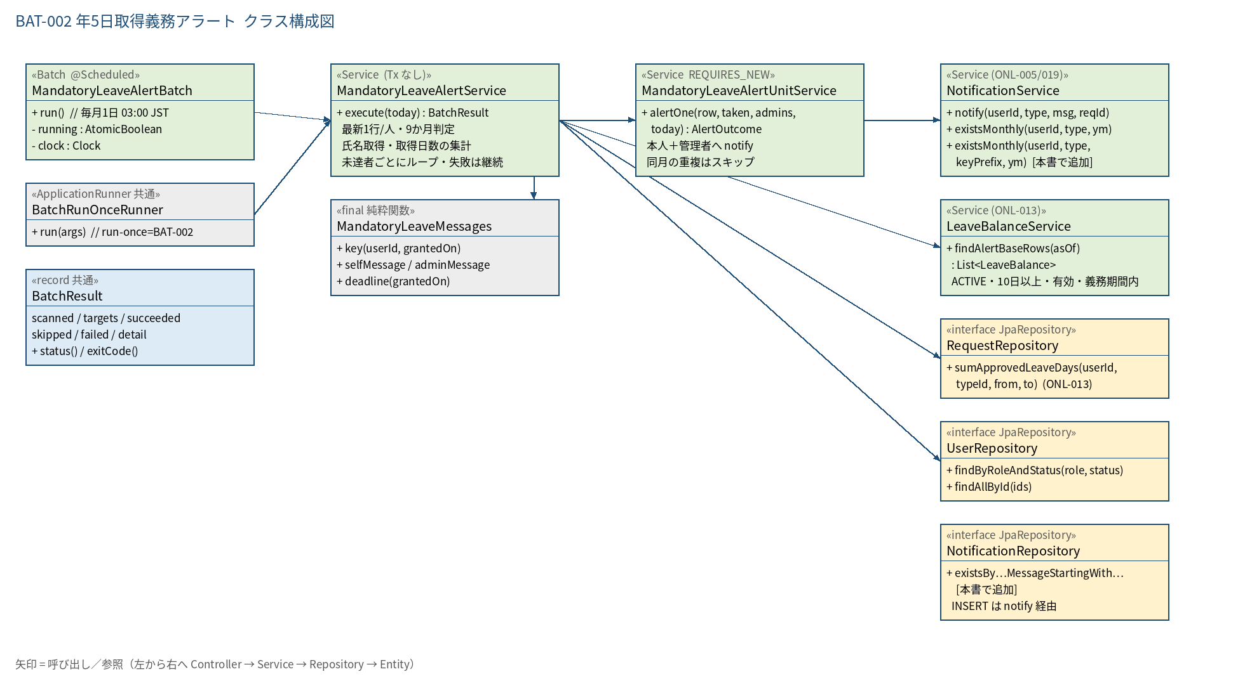
2.1 クラス構成図

3.シーケンス
3.1 シーケンス図（正常系）
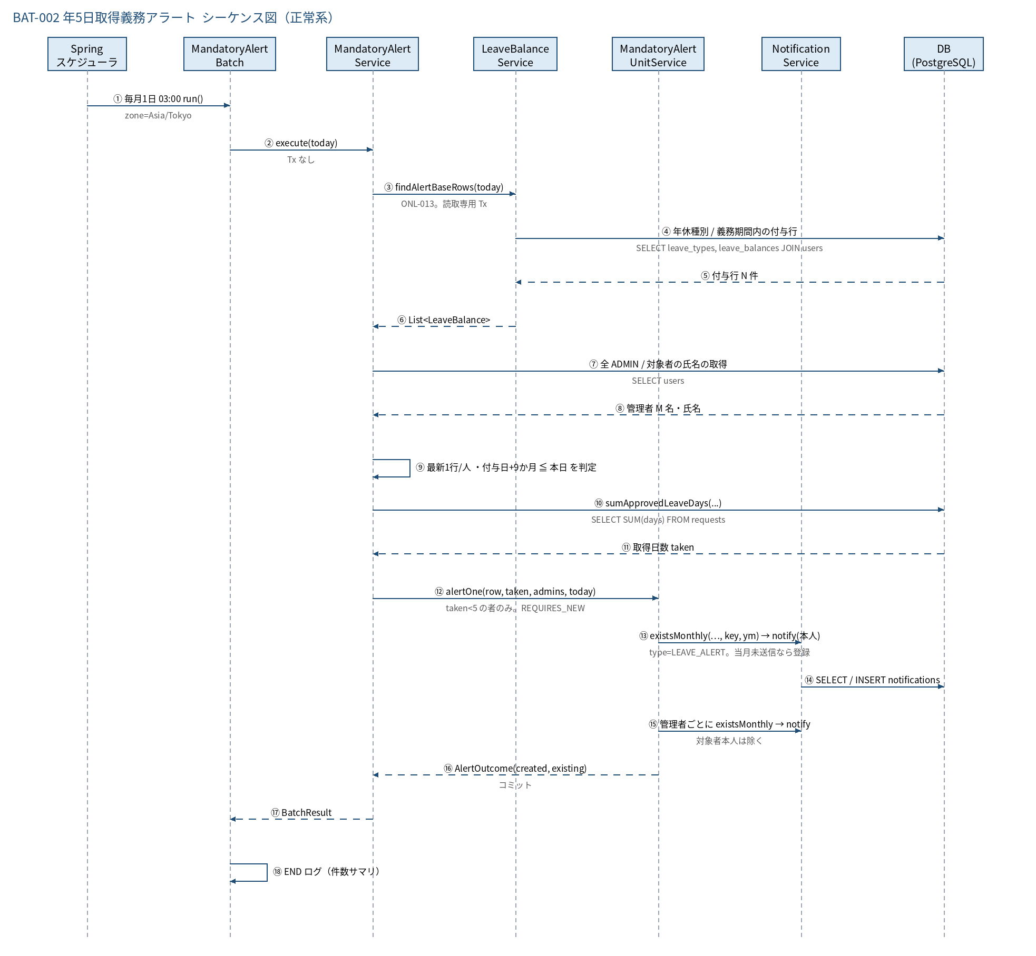

3.2 シーケンス図（異常系）
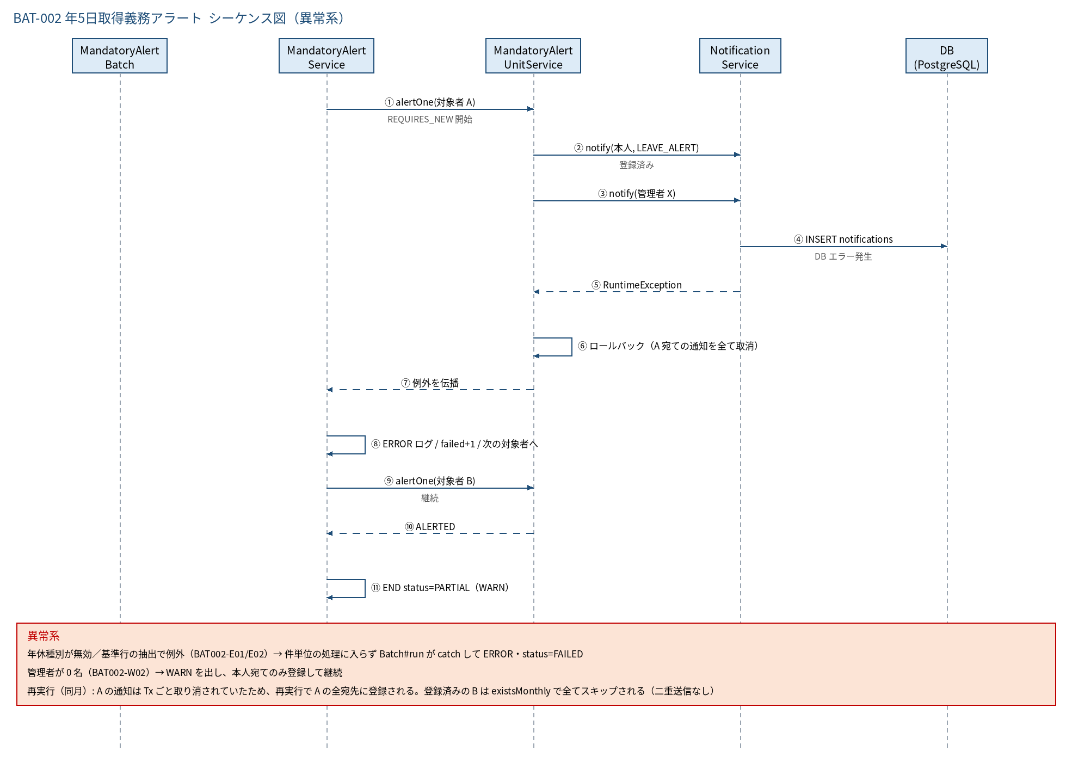

3.3 時系列（実行タイムライン）
時刻 / 契機 | 事象 | 備考
毎月1日 02:00 | BAT-001 が起動（付与） | 完了後に本バッチの前提データ（新しい付与行）が揃う
毎月1日 03:00:00 | MandatoryLeaveAlertBatch#run 起動 | BAT-001 が遅延して 03:00 を超えた場合は付与前の状態で判定される（その月は付与日が新しい者を見逃すだけで害はない）
03:00〜（通常 数秒） | 基準行抽出 → 取得日数集計 → 未達者に通知 → END ログ | 最大でも 1 分以内
03:30:00 | BAT-003 バックアップ | 通知登録後のデータが保存される
当日 7:00〜 | 本人・管理者が SCR-101 の通知欄で確認 | 通知は新しい順に最大50件表示（ONL-019）

5.処理フロー
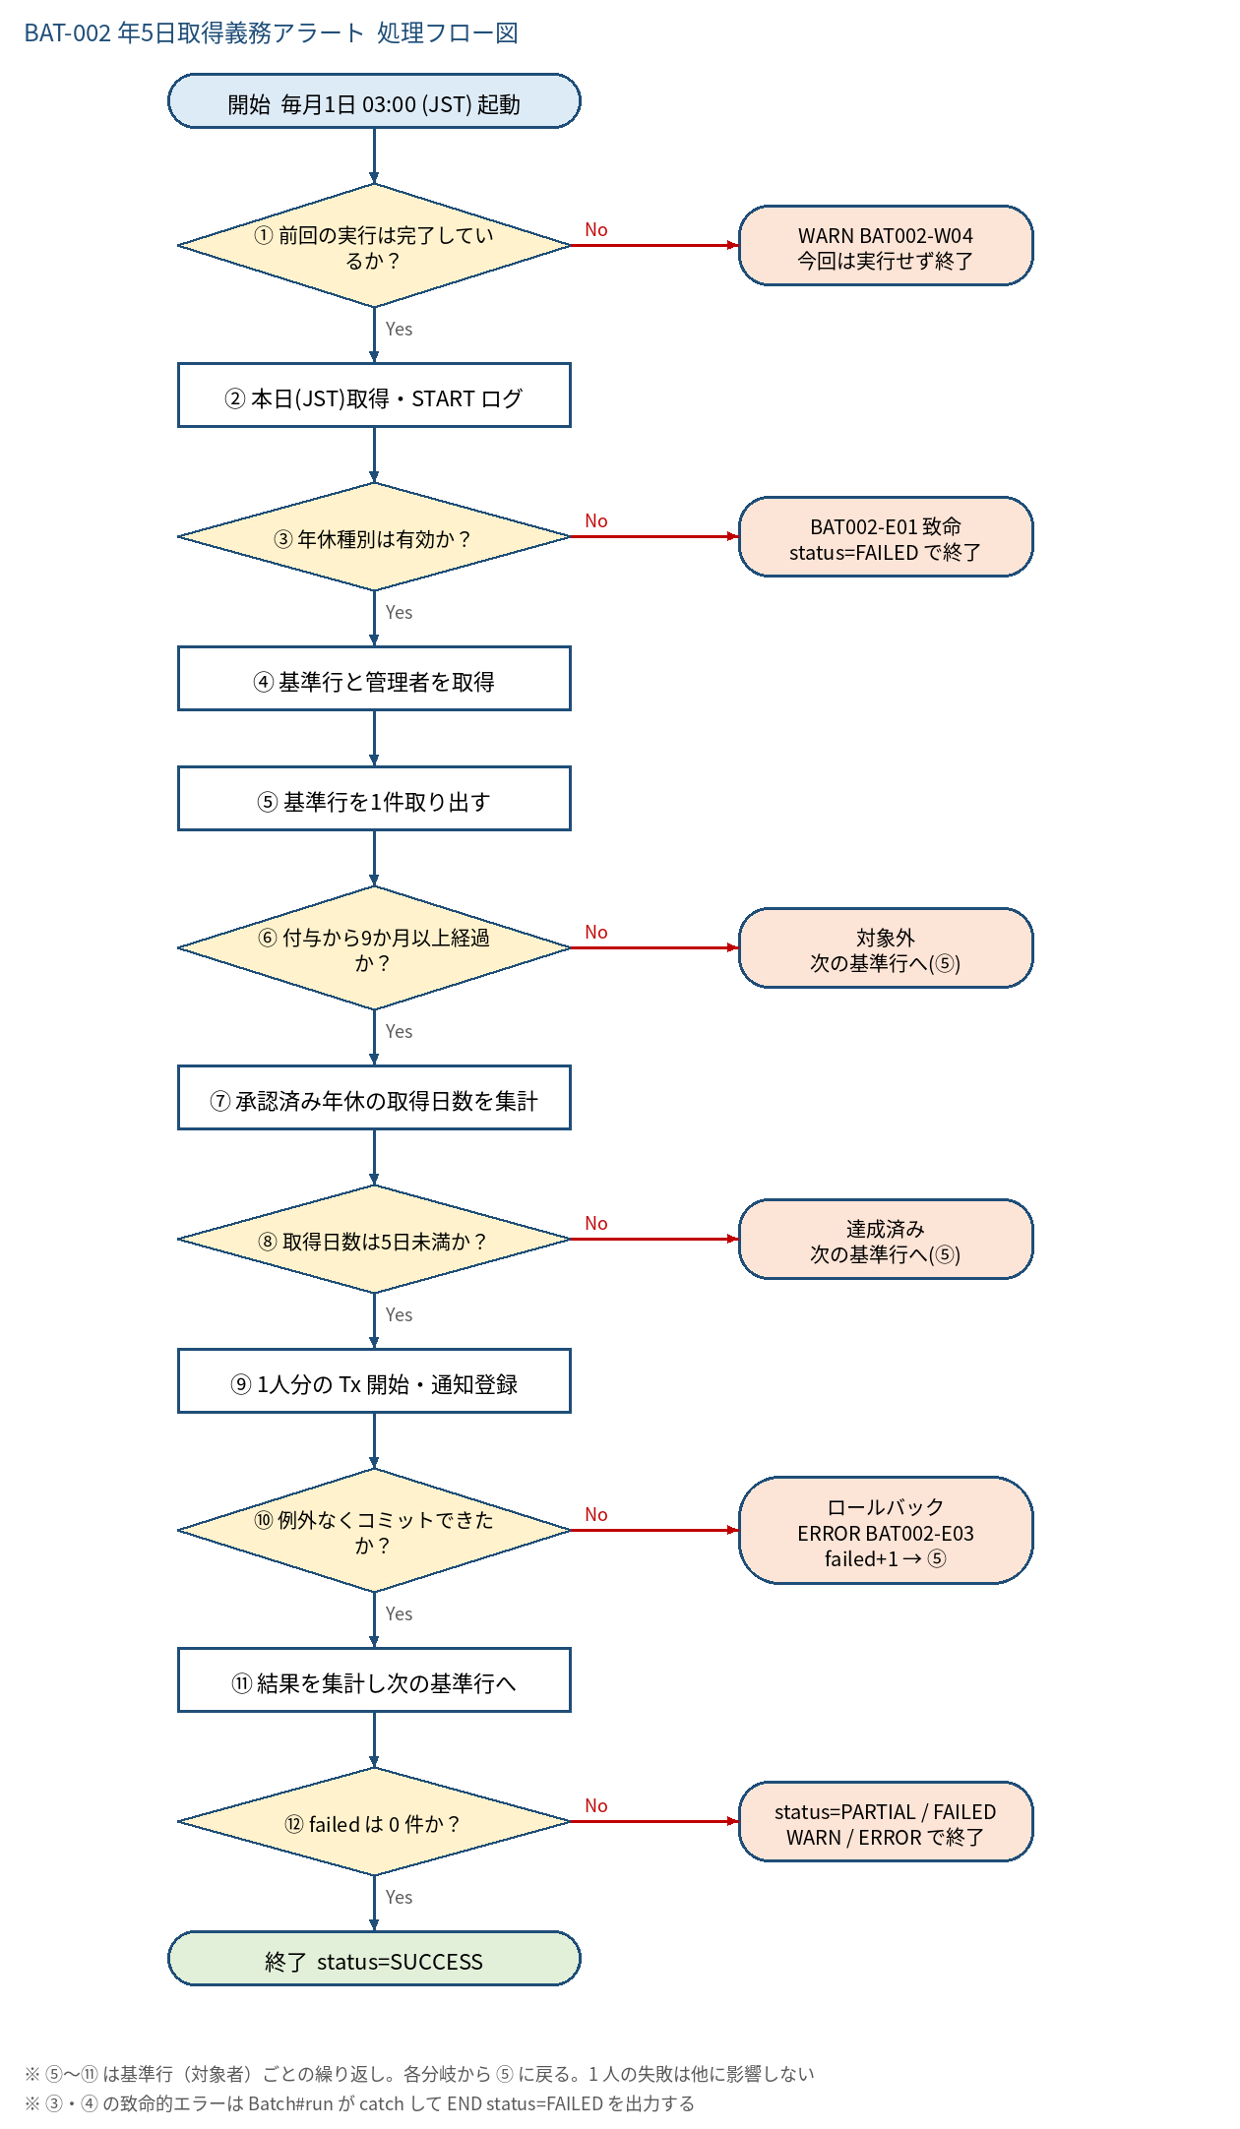
5.1 処理手順
No. | 処理 | 詳細 | 種別・分岐
① | 前回の実行は完了しているか？ | AtomicBoolean running を compareAndSet(false, true) | 判定（No → WARN BAT002-W04 今回は実行せず終了）
② | 本日(JST)取得・START ログ | today = LocalDate.now(clock) | 処理
③ | 年休種別は有効か？ | findByName('年次有給休暇')。存在し is_active=TRUE かつ LIMITED | 判定（No → BAT002-E01 致命 status=FAILED で終了）
④ | 基準行と管理者を取得 | leaveBalanceService.findAlertBaseRows(today)（ONL-013。ACTIVE・10日以上・有効・義務期間内）、userRepository.findByRoleAndStatus('ADMIN','ACTIVE')、userRepository.findAllById で対象者の氏名。失敗は BAT002-E02 致命。管理者 0 名は WARN BAT002-W02 | 処理
⑤ | 基準行を1件取り出す | ユーザーごとに granted_on 最新の1行（ORDER BY userId, grantedOn DESC の先頭）。無ければ ⑪ へ | 処理
⑥ | 付与から9か月以上経過か？ | granted_on.plusMonths(9) ≦ today（義務期間内かどうかは ④ の findAlertBaseRows で判定済み） | 判定（No → 対象外 次の基準行へ(⑤)）
⑦ | 承認済み年休の取得日数を集計 | requestRepository.sumApprovedLeaveDays(userId, typeId, 付与日, 付与日+1年−1日)。null は 0.0 | 処理
⑧ | 取得日数は5日未満か？ | taken.compareTo(5.0) < 0。5日以上は義務達成済み（compliant+1） | 判定（No → 達成済み 次の基準行へ(⑤)）
⑨ | 1人分の Tx 開始・通知登録 | MandatoryLeaveAlertUnitService#alertOne（REQUIRES_NEW）。本人→各 ADMIN の順に、宛先ごとに existsMonthly(宛先, LEAVE_ALERT, 先頭キー, 当月) で送信済みを確認し、未送信なら notify(宛先, LEAVE_ALERT, 本文, null) | 処理
⑩ | 例外なくコミットできたか？ | 例外時は当該対象者の通知を全てロールバックし、呼出し側で catch して継続 | 判定（No → ロールバック ERROR BAT002-E03 failed+1 → ⑤）
⑪ | 結果を集計し次の基準行へ | 全宛先が送信済みなら skipped+1、1件以上登録なら succeeded+1・INFO ログ。⑤ へ戻る。全件終了で件数サマリを INFO 出力 | 処理
⑫ | failed は 0 件か？ | 0 件なら SUCCESS。1 件以上で成功／スキップもあれば PARTIAL（WARN）、全件失敗は FAILED（ERROR） | 判定（No → status=PARTIAL / FAILED WARN / ERROR で終了）

5.2 処理フロー図

